2023_data
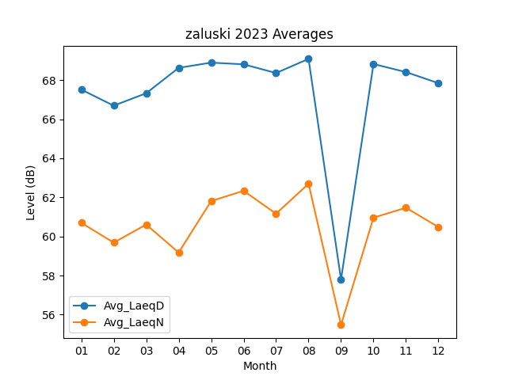
Month | Avg_LaeqD | Avg_LaeqN
01 | 67.519354839 | 60.7
02 | 66.692857143 | 59.685714286
03 | 67.329032258 | 60.609677419
04 | 68.63 | 59.176666667
05 | 68.896774194 | 61.812903226
06 | 68.81 | 62.336666667
07 | 68.364516129 | 61.164516129
08 | 69.087096774 | 62.7
09 | 57.796666667 | 55.473333333
10 | 68.825806452 | 60.961290323
11 | 68.413333333 | 61.47
12 | 67.84516129 | 60.480645161

